HE RO per global
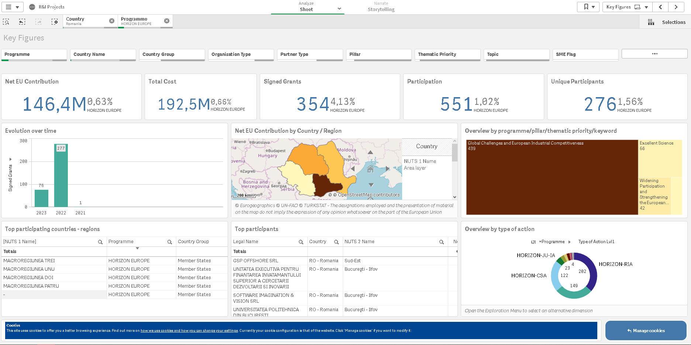
NCP @ UEFISCDI
www.ncp.uefiscdi.ro ncp@uefiscdi.ro

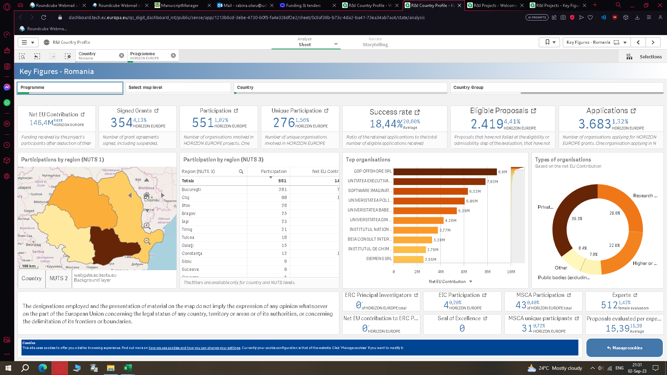
 | HE RO per total

 | Net Eu Contribution | 146,4 M
 | Total cost | 192,5 M
 | Signed Grants | 354
 | Participation | 551
 | Uniques Participants | 276
 | Success rate | 18,44%
 | Eligible proposals | 2419
 | Applications | 3683

HE RO per program
NCP @ UEFISCDI
www.ncp.uefiscdi.ro ncp@uefiscdi.ro

 | HE RO per pillar/programmes

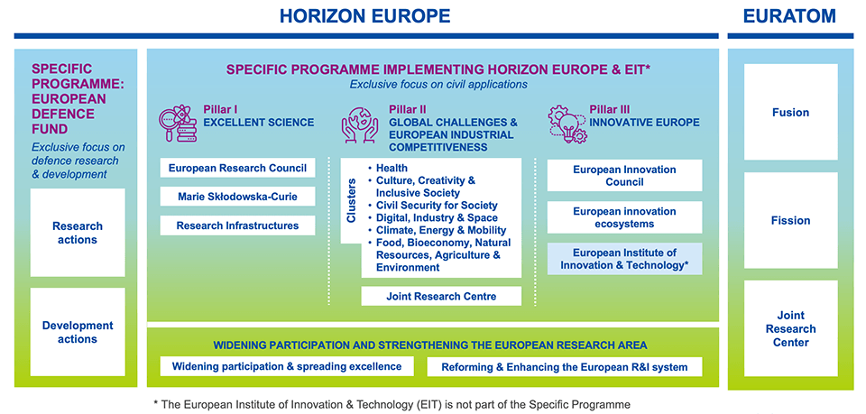
 | Pillar Descr | Participation
 | Global Challenges and European Industrial Competitiveness | 439
 | Excellent Science | 56
 | Widening Participation and Strengthening the European Research Area | 42
 | Innovative Europe | 14

 | ERC Principal Investigator | 0
 | EIC Participation | 4
 | MSCA Participation | 43
 | MSCA unique paticipants | 31

 | Programme | Participation | Signed Grants
 | ERC | 2 | 2
 | MSCA | 43 | 22
 | Research Infrastructures | 11 | 9
 | CL1 | 53 | 35
 | CL2 | 25 | 18
 | CL3 | 40 | 23
 | CL4 | 85 | 64
 | CL5 | 95 | 58
 | CL6 | 141 | 82
 | EIC | 4 | 4
 | EIE | 10 | 7
 | EIT | 0 | 0
 | Widening & ERA | 42 | 30
 | Total | 551 | 354

